Supplier Quote
8
Please fill all yellow cells. No prices have been pre-filled. Enter product cost, shipping cost, delivery time and shipping method for quantities 1, 2 and 3 to each market.
Product image | product name | QUOTE IMAGE / NOTES | Sale price on my store (leave blank) | MARKET | Product cost | Shipping cost | Total tax exclusive | Bäverbutiken link | TEMU LINK | Supplier ref / variant | NORWAY |  |  |  |  |  | UK |  |  |  |  |  | US
 |  |  |  |  |  |  |  |  |  |  | Qty | Product cost | Shipping cost | Total ex. tax | Delivery time | Shipping method | Qty | Product cost | Shipping cost | Total ex. tax | Delivery time | Shipping method | Qty | Product cost | Shipping cost | Total ex. tax | Delivery time | Shipping method
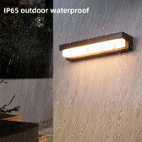 | Fasadlisten — solcell utan sladd | AliExpress: US $29.59. Vår räkning: landad ca 428 kr, tänkt butikspris 999 kr. Originaltitel: Fasadlisten — solcell utan sladd |  | SWEDEN |  |  |  |  | https://www.aliexpress.com/item/1005012730363106.html |  | 100
 |  |  |  |  |  |  |  |  |  |  | 200
 |  |  |  |  |  |  |  |  |  |  | 300

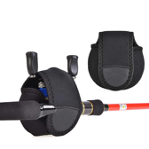 | Rullskydden 6-pack (multirullarna) | AliExpress: US $1.83. Vår räkning: landad ca 159 kr, tänkt butikspris 449 kr. Originaltitel: Rullskydden 6-pack (multirullarna) |  | SWEDEN |  |  |  |  | https://www.aliexpress.com/item/1005013153718888.html |  | 100
 |  |  |  |  |  |  |  |  |  |  | 200
 |  |  |  |  |  |  |  |  |  |  | 300

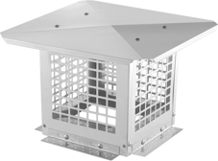 | Skorstenshuven med kajnät 23 × 23 | AliExpress: US $31.97. Vår räkning: landad ca 462 kr, tänkt butikspris 899 kr. Originaltitel: Skorstenshuven med kajnät 23 × 23 |  | SWEDEN |  |  |  |  | https://www.aliexpress.com/item/1005013202910600.html |  | 100
 |  |  |  |  |  |  |  |  |  |  | 200
 |  |  |  |  |  |  |  |  |  |  | 300

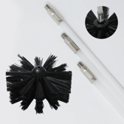 | Ventilationsrensaren för borrmaskin | AliExpress: US $17.33. Vår räkning: landad ca 251 kr, tänkt butikspris 599 kr. Originaltitel: Ventilationsrensaren för borrmaskin |  | SWEDEN |  |  |  |  | https://www.aliexpress.com/item/1005005707928093.html |  | 100
 |  |  |  |  |  |  |  |  |  |  | 200
 |  |  |  |  |  |  |  |  |  |  | 300

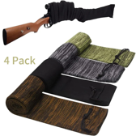 | Vapenstrumporna 4-pack (hela vapengarderoben) | AliExpress: US $19.25. Vår räkning: landad ca 278 kr, tänkt butikspris 599 kr. Originaltitel: Vapenstrumporna 4-pack (hela vapengarderoben) |  | SWEDEN |  |  |  |  | https://www.aliexpress.com/item/1005007347749661.html |  | 100
 |  |  |  |  |  |  |  |  |  |  | 200
 |  |  |  |  |  |  |  |  |  |  | 300

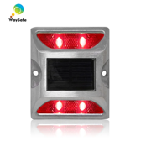 | Vägnabbarna — uppfartens landningsbana | AliExpress: US $7.87. Vår räkning: landad ca 455 kr, tänkt butikspris 999 kr. Originaltitel: Vägnabbarna — uppfartens landningsbana |  | SWEDEN |  |  |  |  | https://www.aliexpress.com/item/1005008351027236.html |  | 100
 |  |  |  |  |  |  |  |  |  |  | 200
 |  |  |  |  |  |  |  |  |  |  | 300

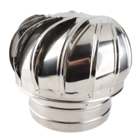 | Skorstenssnurran mot bakdrag, rostfri | AliExpress: US $44.39. Vår räkning: landad ca 642 kr, tänkt butikspris 1299 kr. Originaltitel: Skorstenssnurran mot bakdrag, rostfri |  | SWEDEN |  |  |  |  | https://www.aliexpress.com/item/1005013101998904.html |  | 100
 |  |  |  |  |  |  |  |  |  |  | 200
 |  |  |  |  |  |  |  |  |  |  | 300

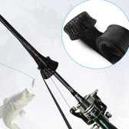 | Spöstrumporna 6-pack (spöna i garaget) | AliExpress: US $17.79. Vår räkning: landad ca 257 kr, tänkt butikspris 499 kr. Originaltitel: Spöstrumporna 6-pack (spöna i garaget) |  | SWEDEN |  |  |  |  | https://www.aliexpress.com/item/1005012672884280.html |  | 100
 |  |  |  |  |  |  |  |  |  |  | 200
 |  |  |  |  |  |  |  |  |  |  | 300

